B型电机接地高压噪音测试
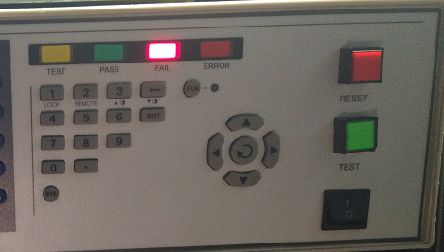 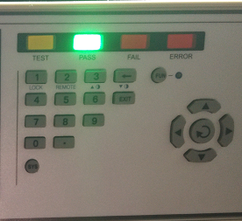
1.电机放入治具
2.接线
将电源线各引线接入到琴键夹中
黑
白
红
绿
棕
蓝
黑
黄绿
110V/120V接线
220V/230V接线
3.低压测试电机吸合
开关打到低压测试吸合，再打正反转，测试电机是否正常吸合转动，正反转各测试3次，正常吸合OK,否则NG，若电机不转长按行程头按钮
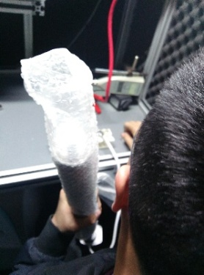
开关打到高压，电机减速端靠近耳朵处听无杂音，正反转都要检查
4.检查杂音
DOOYA 作业指导书JS-9-1.269 C/00
适用类型：B型电机（四芯线+行程头带按钮） | 制程站别：接地、高压、噪音测试 | 人数：1 | 标准工时： | 日期：2018/1/11
作业步骤：

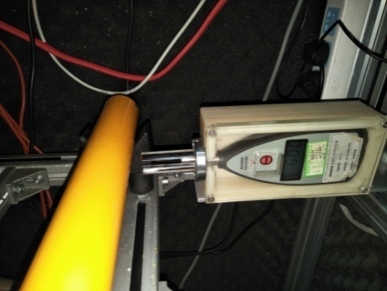
5.测试噪音
★电机不能反转
5cm
分贝仪距离电机减速端5CM处，分贝仪对准电机减速中间位置测噪音值，正反转各测1次
★测试时，噪音房窗户必须关闭
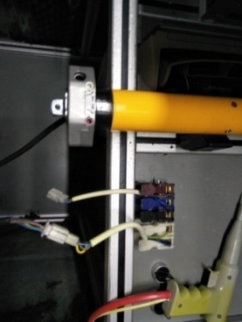
6.接入引线
将蓝（白）、黑（红）、棕（黑）接到左边琴键夹，将黄绿线（绿线）接到右边琴键夹
放大
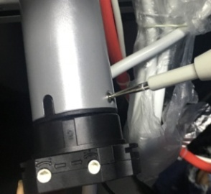
高压接地测试枪头部金属部分触碰触接地螺丝，然后按下测试枪按钮，测试枪指示灯亮，开始测试
7.高压、接地测试

测试中，“TEST”黄色指示灯亮
测试结束，测试合格时，“PASS”绿色指示灯亮
测试结束，测试不合格时，“FAIL”红色指示灯亮，并伴有警报声音
★测试不合格时设备红色指示灯亮，并伴有警报声音，按下“RESET”键重置设备
RESET键

